TMH
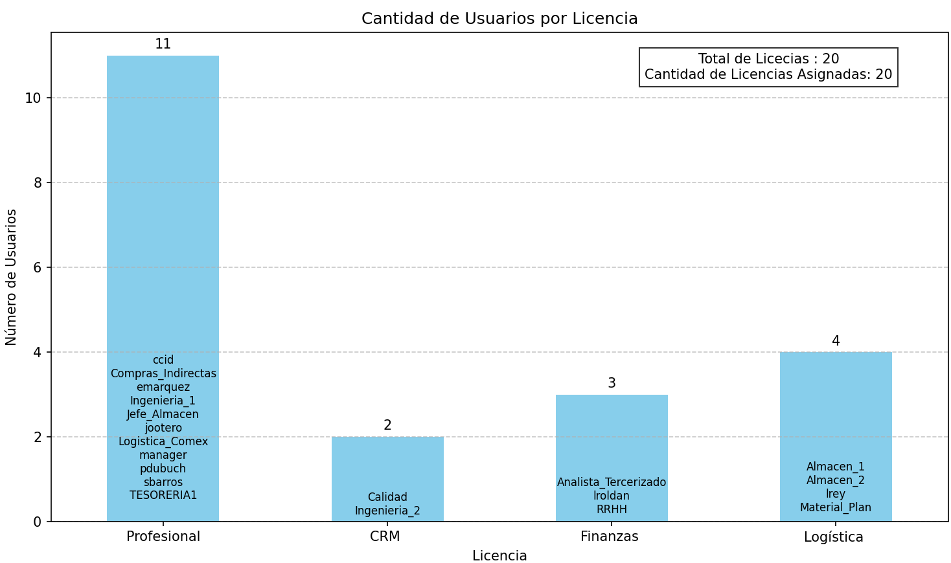
Código de usuario | Bloqueado | Profesional | CRM | Finanzas | Logística
Almacen_1 | No |  |  |  | ✔
Almacen_2 | No |  |  |  | ✔
Analista_Tercerizado | No |  |  | ✔
arotunno | No
Calidad | No |  | ✔
ccid | No | ✔
Compras_Indirectas | No | ✔
emarquez | No | ✔
Ingenieria_1 | No | ✔
Ingenieria_2 | No |  | ✔
Jefe_Almacen | No | ✔
jootero | No | ✔
lfontana | No
Logistica_Comex | No | ✔
lrey | No |  |  |  | ✔
lroldan | No |  |  | ✔
lrusso | No
manager | No | ✔
Material_Plan | No |  |  |  | ✔
mchavero | No
mpelegrini | No
pdubuch | No | ✔
Programación_OP | No
RRHH | No |  |  | ✔
sbarros | No | ✔
TESORERIA1 | No | ✔

Total Asignado |  | 11 | 2 | 3 | 4
Total Libre |  | 0 | 0 | 0 | 0

